Obliczanie wagi frontów
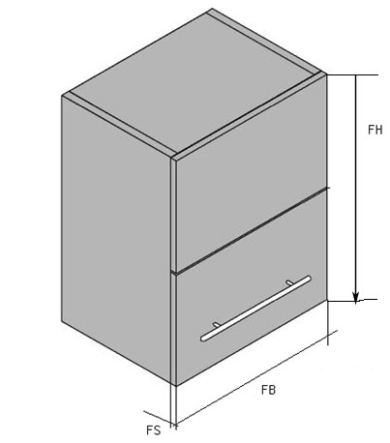
Ciężar frontu / Obliczenia dla klap do AVENTOS

 | Szerokość frontu FB | Wysokość całkowita obu frontów FH | Grubość frontu FS | Ciężar całkowity obu frontów | LF
 | mm | mm | mm | kg
Płyta wiórowa | 800 | 1000 | 18 | 19.584 | 19584

MDF | 800 | 500 | 18 | 10.944 | 5472

Szkło 6mm / Alu | 800 | 1000 | 6 | 23.646 | 23646

Szkło 4mm / Alu | 800 | 1000 | 4 | 16.606 | 16606

Kombinacja płyta wiórowa i 4mm szkło/Alu |  |  |  | 18.095 | 18095
Kombinacja płyta wiórowa i 6mm szkło/Alu |  |  |  | 21.615 | 21615
Kombinacja MDF i 4mm szkło/Alu |  |  |  | 13.775 | 13775
Kombinacja MDF und 6mm szkło/Alu |  |  |  | 17.295 | 17295

